Лист1
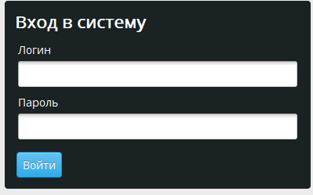

Имя поля | Описание | Обязательно для заполнения | Тип данных | Пример данных | Значение по умолчанию
Логин | Персональное имя для входа | Да | Строка | LizaR | -
Пароль | Секретный набор символов. (Пароль должен состоять из 8 или более символов. Содержать цифры, а также буквы верхнего и нижнего регистров, и специальные символы («!», «@», «#», «$» и т. д.) | Да | Строка | aAA12345* | -
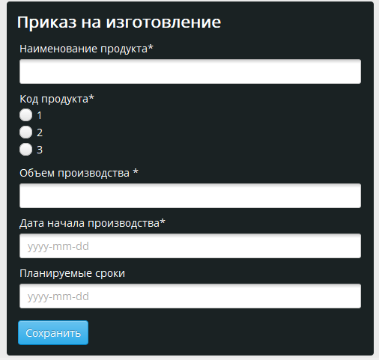

Наименование продукта | Нужно выбрать из таблицы продукции | Да | Строка | Radix-Cola | -
Код продукта | Нужно выбрать код продукта из представленных | Да | Число | 1 | -
Объем производства | Нужно ввести какое количество продукции нужно произвести | Да | Число | 1000 | 0
Дата начала производства | Нужно ввести дату начала производства в формате год-месяц-день | Да | Дата | 43963 | Дата системы
Планируемые сроки | Нужно ввести дату в формате год-месяц-день | Нет | Дата | 2020-05-12 | Дата системы

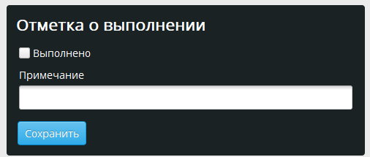
Выполнено | Если стоит галочка, то задача выполнена | Нет | Чекбокс |  | Не выбрано
Примечание | Коментарий к выполненой задаче | Нет | Строка |  | -

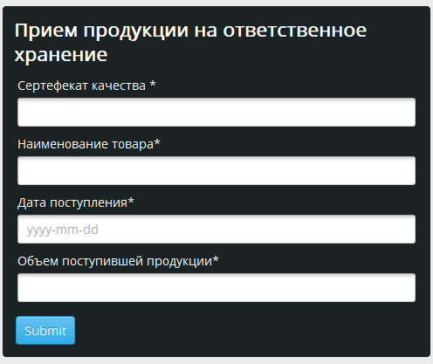

Сертефекат качества |  | Да | Число | 666 | -
Наименование товара | Нужно выбрать из таблицы продукции | Да | Строка | Radix-Cola | -
Дата поступления |  | Да | Дата | 2020-05-12 | Дата системы
Объем поступившей продукции |  | Да | Число | 1000 | 0

